工作表1
xx需求设计验收走查清单
验收时间 | 问题类型 | 问题描述 | 问题截图 | 预期截图 | 发现人 | 跟进人 | 开发修复状态 | 验收状态 | 备注
6.04 | 此处填写问题类型，交互问题或UI问题 | 描述具体问题表现 | 图示，说明清楚问题位置 | 图示，说明正确版本的截图 |  |  | 开发待解决 |  | 补充说明，如问题本次不调整需说明原因
6.04 | 交互问题 | 长按触发浮窗时，无需展示遮罩 | 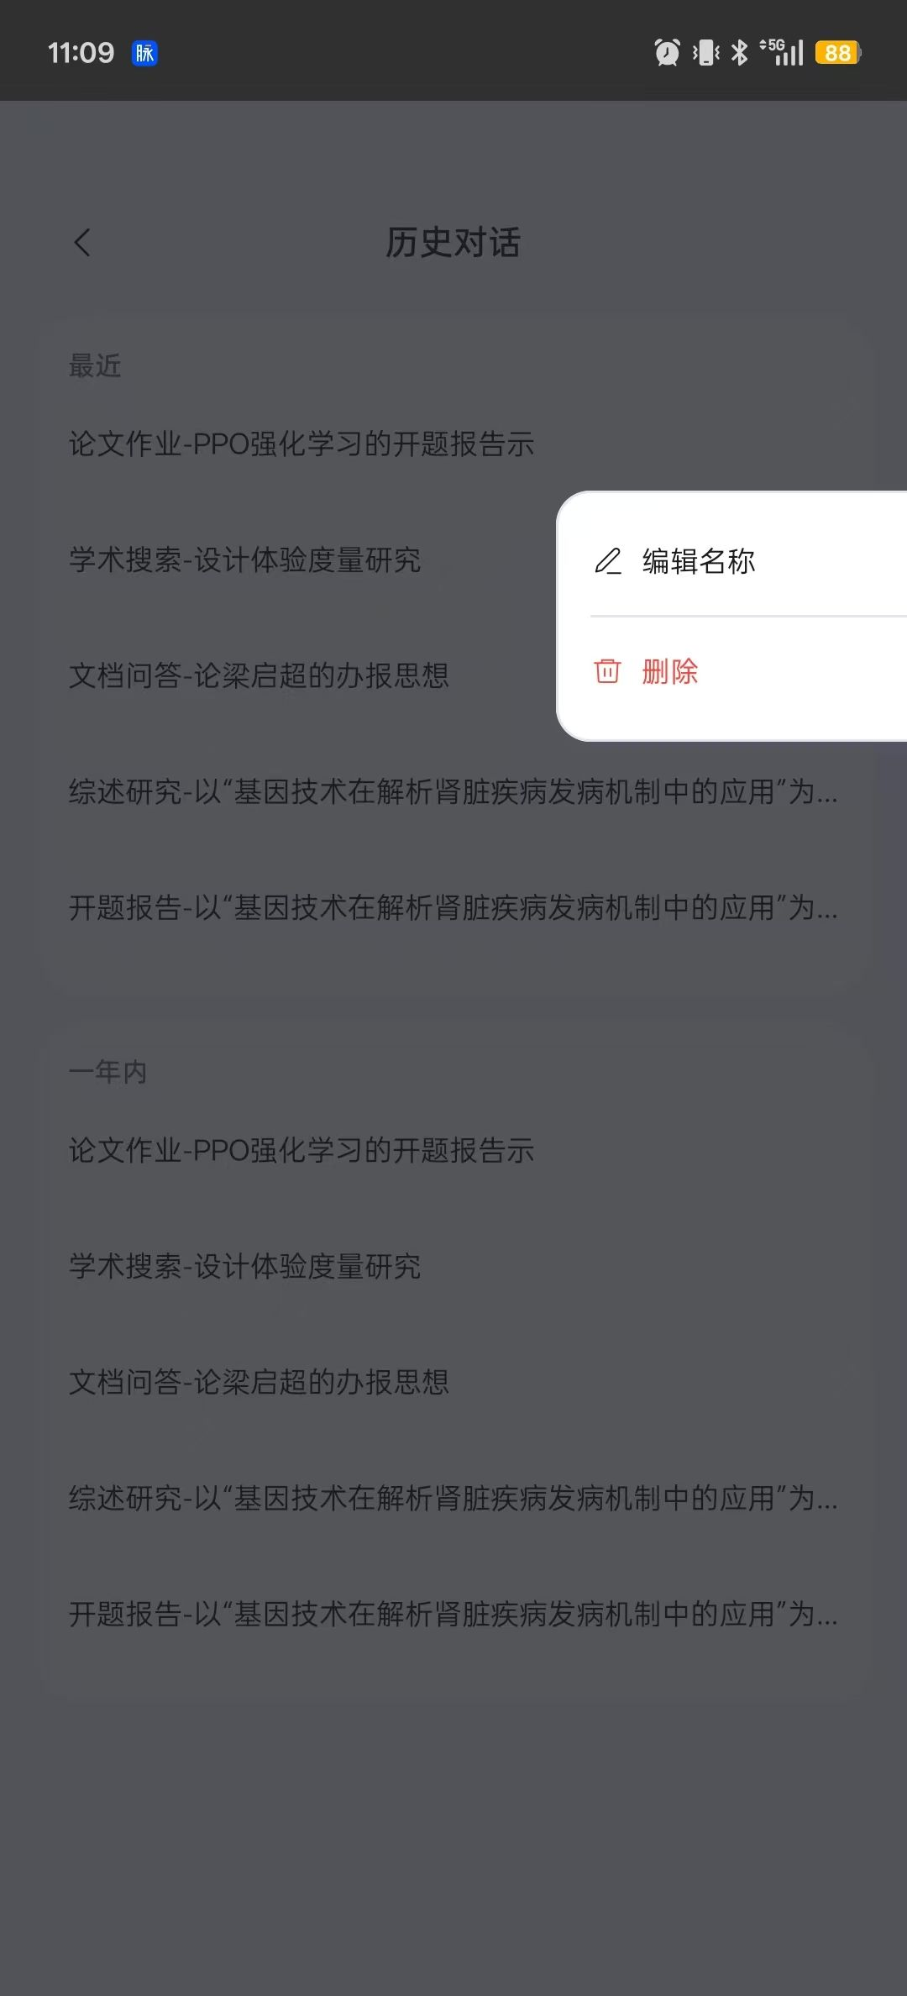 | 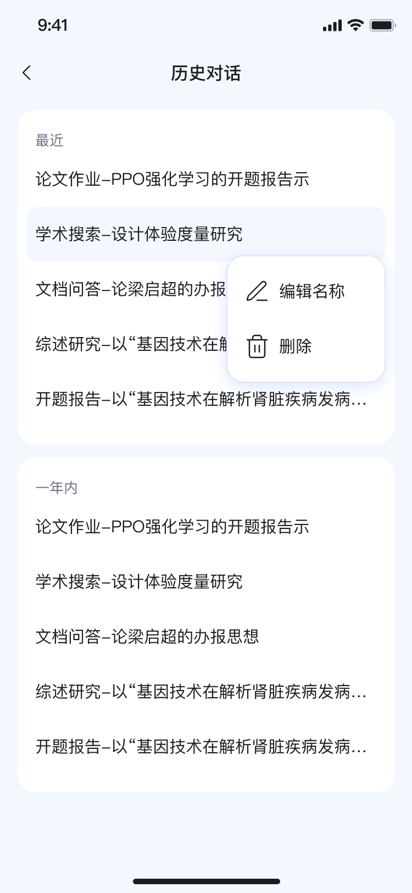 |  |  | 开发待解决 | NO | 补充说明，如问题本次不调整需说明原因

